联动
device0 | channel0 | value0 | direction | device1 | channel1 | value1
d00 | button1 |  | >> | gateway | wakeonlan | 6C:4B:90:4E:6E:F9 | 局域网开机
d00 | button1 |  | >> | gateway | push | WakeOnLan局域网开机 | 推送提示
d00 | button2 |  | >> | gateway | shorttcp | 10.0.0.60:5609:0200 | 局域网关机
d00 | button2 |  | >> | gateway | push | TCP局域网关机 | 推送提示

 |  |  |  |  |  |  | 确保DCS主机与目标电脑在同一局域网同一网段

 |  |  |  |  |  |  | WakeOnLAN说明
 |  |  |  |  |  |  | （1）2021.0831及以上版本支持（序列号小于26000请联系技术支持更新底层固件）
 |  |  |  |  |  |  | （2）需要填写目标电脑的MAC地址，MAC地址以冒号分隔，不接受短横杠分隔
 |  |  |  |  |  |  | （3）请自行确定网络环境及目标电脑可以支持WakeOnLAN功能，并获取目标电脑的MAC地址，此环节请自行完成，不提供技术支持
 |  |  |  |  |  |  | （4）使用DCS主机测试前，请务必使用第三方工具测试成功，以确定网络环境及目标电脑支持WakeOnLAN功能。参考工具下载：https://d-controls.oss-cn-hangzhou.aliyuncs.com/downloads/docs_user/zips/PCCtrlServer.zip

 |  |  |  |  |  |  | TCP局域网关机说明
 |  |  |  |  |  |  | （1）2021.0831及以上版本支持
 |  |  |  |  |  |  | （2）在目标电脑上安装第三方软件，并设为开机自动启动。第三方软件的作用是建立TCP服务器并监听TCP数据，收到TCP数据后执行关机操作。DCS主机通过局域网与目标电脑建立TCP短连接后发送关机指令（TCP连接在3秒后关闭）。
 |  |  |  |  |  |  | （3）D-Controls仅提供一个第三方软件的解决方案，仅供参考，风险与后果请自行判断，概不负责。
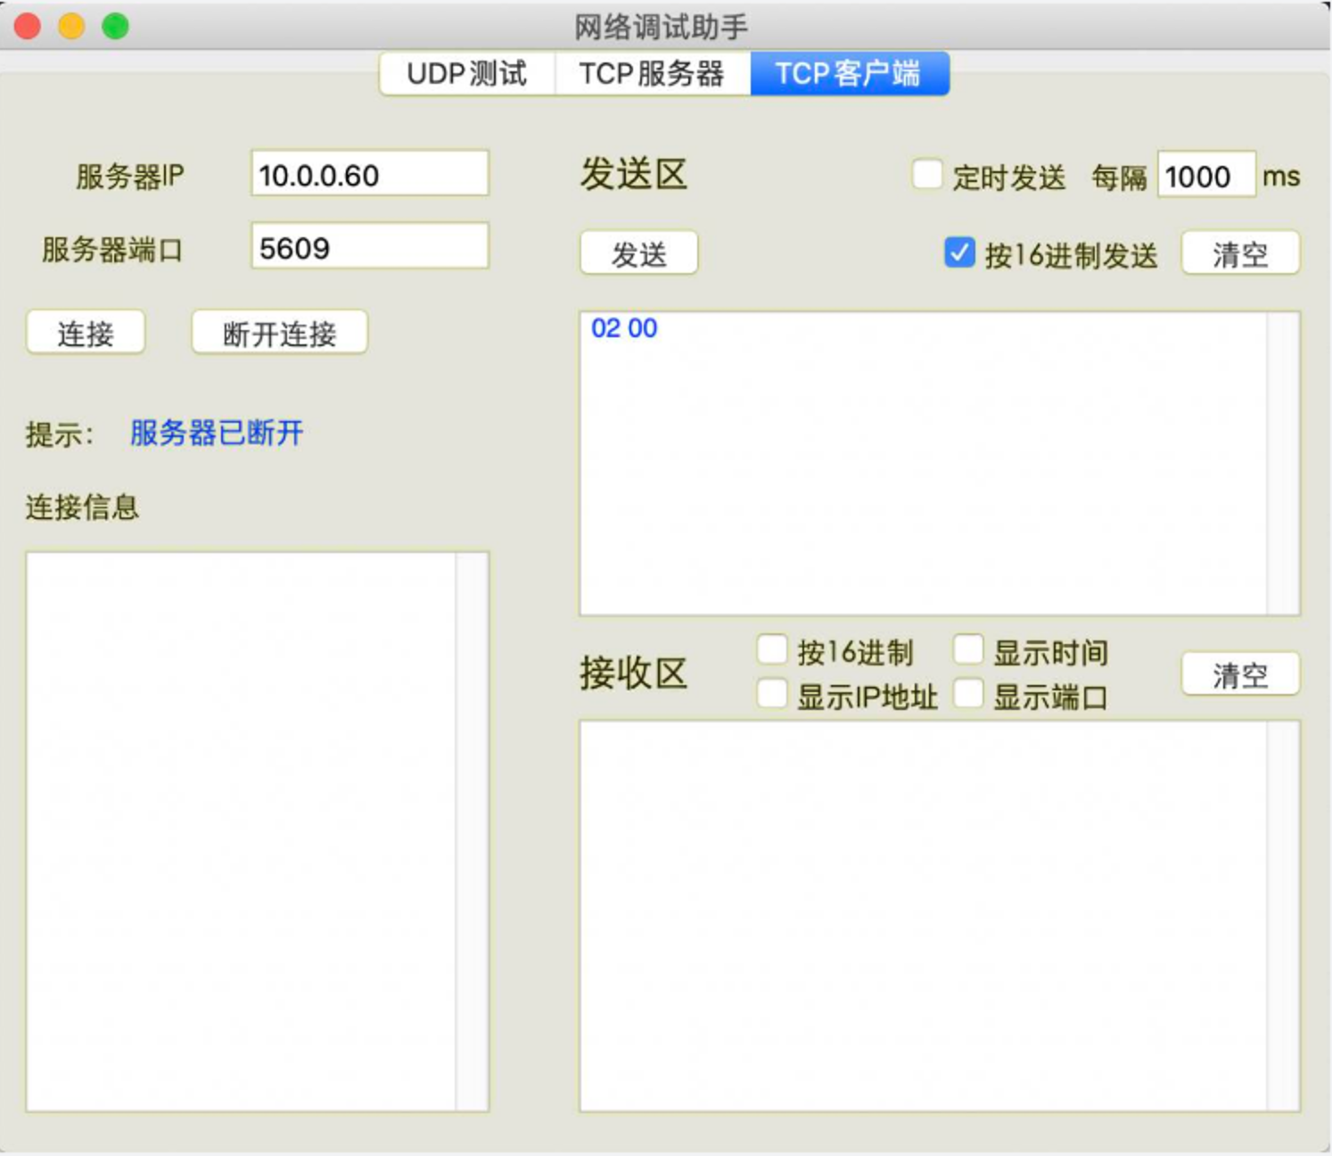
 |  |  |  |  |  |  | 参考软件下载：https://drive.weixin.qq.com/s?k=AFMAiQfFAA0xN1asHK
 |  |  |  |  |  |  | 测试工具下载：https://docs.d-controls.com/device/tool/NetAssist.html
 |  |  |  |  |  |  | 测试配置截图在右侧，示例为默认设置，如无需要请勿更改
 |  |  |  |  |  |  | 安装第三方工具后，请务必先用另外一台电脑进行测试，请自行完成，不提供技术支持

 |  |  |  |  |  |  | 注：
 |  |  |  |  |  |  | （1）目标电脑需要设为固定IP
 |  |  |  |  |  |  | （2）安装第三方软件可能需要管理员权限
 |  |  |  |  |  |  | （3）第三方软件需要设为开机自启动
 |  |  |  |  |  |  | （4）发送数据为16进制

 |  |  |  |  |  |  | 有任何问题需要技术支持，请先在另外一台电脑使用第三方工具确保受控电脑可实现相应功能
 |  |  |  |  |  |  | 联系技术支持前，请务必先说明是否已经自测，以及提供相应的测试截图，及视频

